IMPLANC
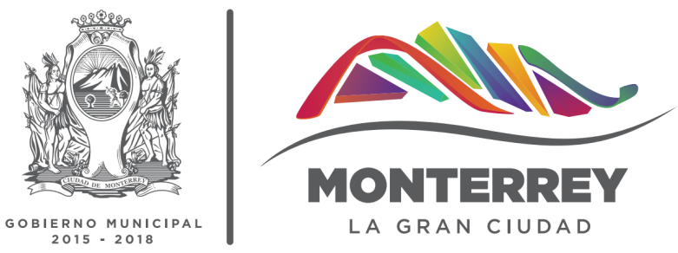
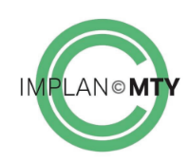
INSTITUTO MUNICIPAL DE PLANEACIÓN URBANA Y CONVIVENCIA
ESTADÍSTICA
No. | Nombre de Variable | Enero 17 | Febrero 2017 | Marzo 2017 | Abril 2017 | Mayo 2017 | Junio 2017 | Julio 2017 | Agosto 2017 | Septiembre 2017 | Octubre 2017 | Noviembre 2017 | Diciembre 2017 | Total 2017
1.0 | Asesorías
1.1 | Asesorías de sustentabilidad urbana brindadas | 3 | 4 | 4 | 2 | 23 | 15 | 10 | 6 | 8 | 11 | 11 | 0 | 97
1.2 | Asesorías para la planeación integral del desarrollo municipal brindadas | 6 | 3 | 12 | 3 | 5 | 3 | 3 | 5 | 17 | 13 | 3 | 0 | 73
2.0 | Proyectos
2.1 | Proyectos, planes o programas de desarrollo urbano del municipio elaborados | 1 | 0 | 0 | 0 | 0 | 0 | 0 | 0 | 0 | 0 | 0 | 0 | 1
2.2 | Proyectos de planeación urbana creados | 1 | 0 | 1 | 0 | 0 | 0 | 0 | 0 | 0 | 0 | 0 | 0 | 2
2.3 | Proyectos de planeación estratégica creados | 0 | 0 | 0 | 0 | 0 | 0 | 0 | 0 | 0 | 0 | 0 | 0 | 0
3.0 | Cultura ciudadana
3.1 | Cursos de capacitación de cultura ciudadana diseñados | 1 | 1 | 1 | 1 | 1 | 0 | 1 | 0 | 0 | 0 | 0 | 0 | 6
3.2 | Acciones de cultura ciudadana realizadas | 1 | 1 | 0 | 1 | 1 | 1 | 0 | 0 | 0 | 0 | 0 | 0 | 5
* Reglamento Organico del Instituto Municipal de Planeación Urbana y Convivencia de Monterrey

